裏
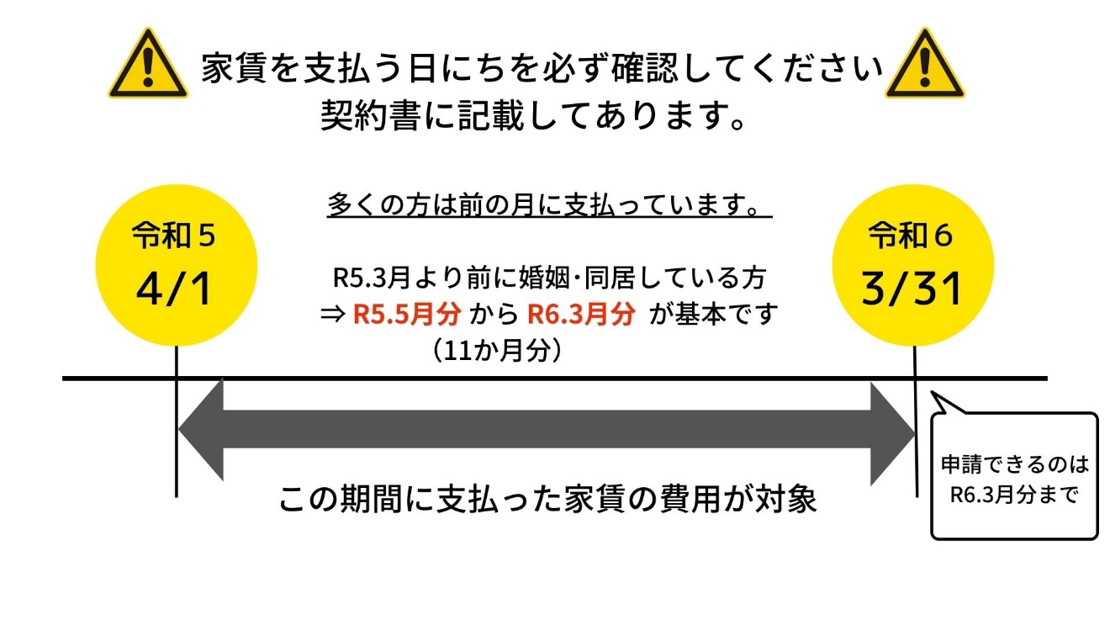
【申請内訳】
1か月あたりの申請額積算（↓１か月分の金額を記載）
対象月 |  |  | ①賃料 | ②共益費 | ③住宅手当 | ④対象経費 | ⑤申請額
 | 月分から | 月分まで |  |  | 円 | 円 | 円
合計 |  | か月分

＜↓月によって①賃料 ②共益費 ③住宅手当の金額が異なる場合のみ＞
申請時点で金額が異なることが判明している場合は、その他の表に入力してください。
（例）日割り家賃の発生、別の賃貸住宅へ引っ越す予定、住宅手当額の変更 など
その他 |  |  | ①賃料 | ②共益費 | ③住宅手当 | ④対象経費 | ⑤申請額
 | 月分から | 月分まで |  | 円 |  | 円 | 円
合計 |  | か月分
 | 月分から | 月分まで | 円 | 円 | 円 | 円 | 円
合計 |  | か月分
 | 月分から | 月分まで | 円 | 円 | 円 | 円 | 円
合計 |  | か月分
 | 月分から | 月分まで | 円 | 円 | 円 | 円 | 円
合計 |  | か月分

 | ＜令和５年以降に婚姻した方へ＞
 | 申請の前に、補助対象の期間を確認してください。
 | 令和５年以降に婚姻した方は、婚姻日・同居開始日によって対象期間が
 | 異なります。申請の手引きで確認してください。

 | ＜家賃の支払日について＞

